構築環境
構築環境

VPC

パブリックサブネット
プライベートサブネット

Apache
RDS
OS
DBサーバー
インターネット
Webサーバー

DBサーバーを本番運用する場合は、トラブルに対応するため複数のアベイラビリティゾーン（サブネット）に設置が推奨される。

1．RDS作成準備
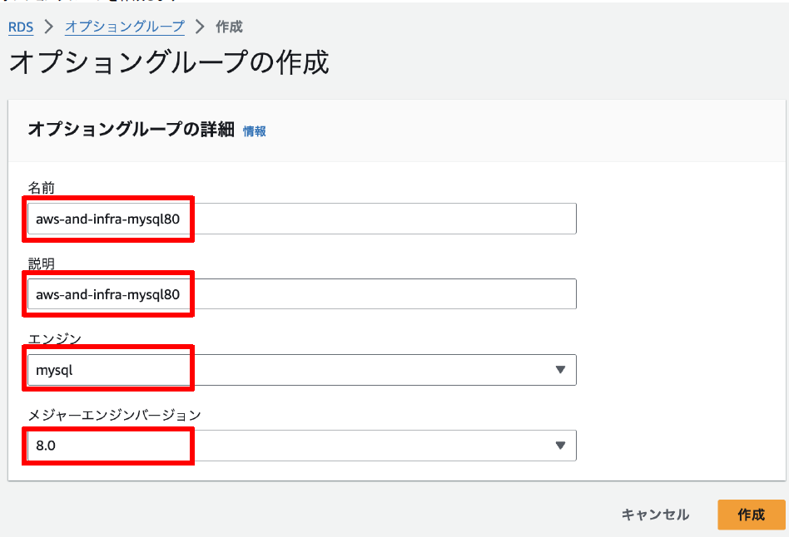
1．RDS作成準備
 | 1．EC2セキュリティグループの作成
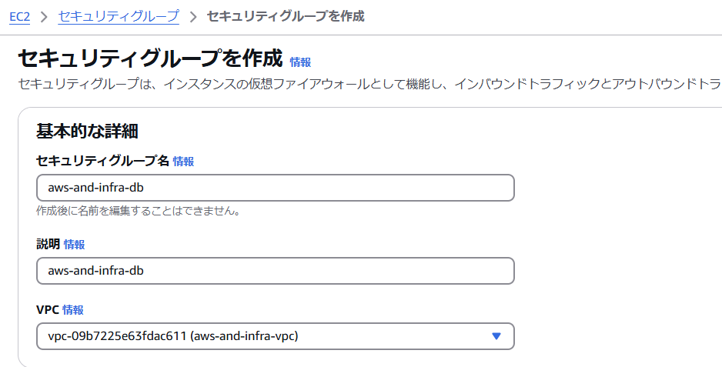

日本語はダメっぽい
⇒Allow access from web server.

WebサーバーのIPではなく、Webサーバのセキュリティグループを指定することで、グループのサーバーを含めることが可能

 | 2．RDS DBサブネットグループの作成
 |  | ※サブネットグループは、２つ以上のサブネットを含める必要がある。
 |  | ※RDS作成のために、サブネットグループは必須

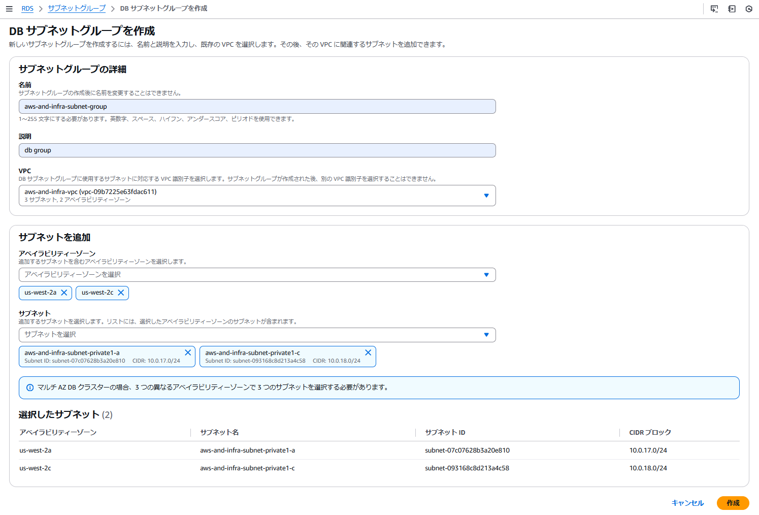

 | 3．DBパラメータグループの作成

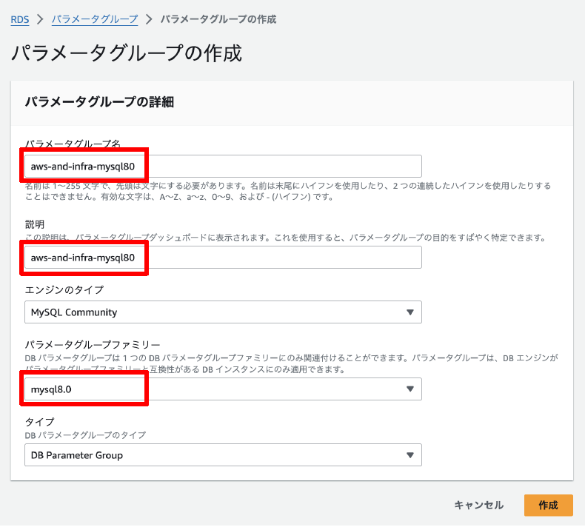

 | 4．DBオプショングループの作成

2．RDS作成
2．RDS作成
 | 1．DBエンジン
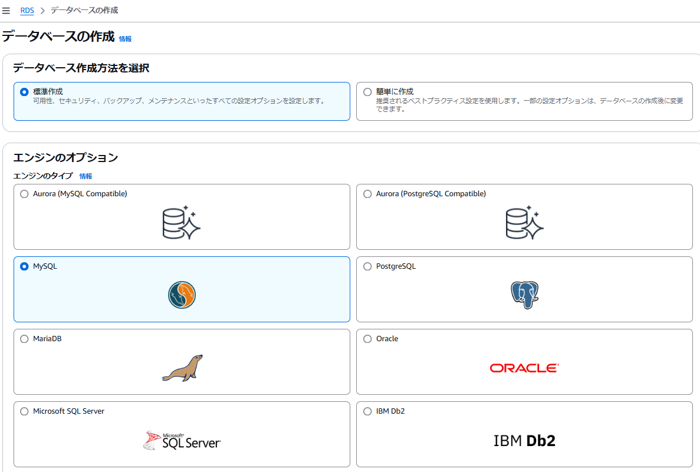

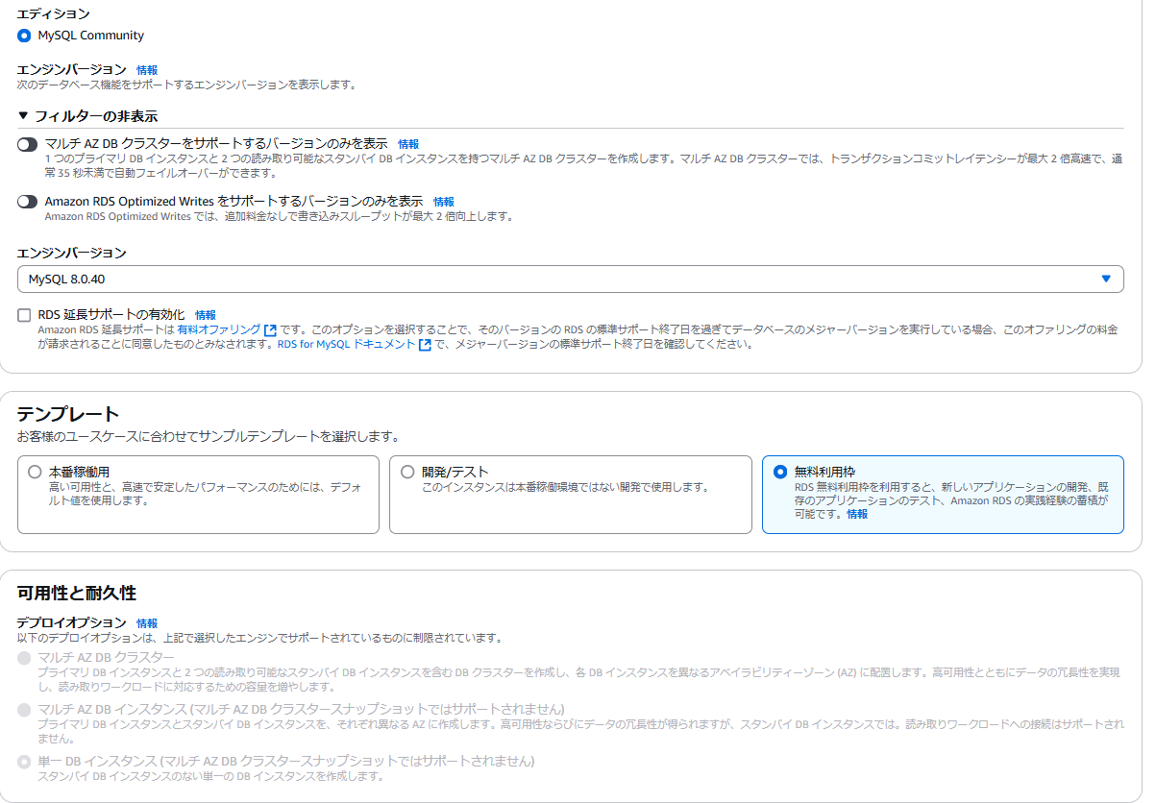

マルチAZは料金が跳ね上がるので注意

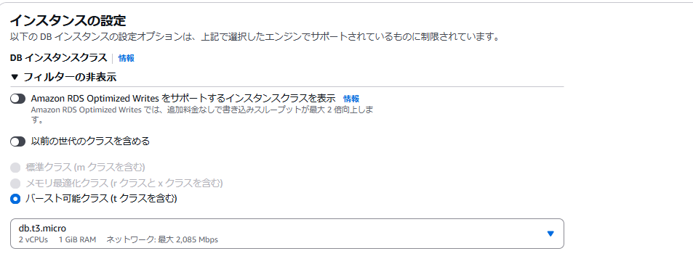

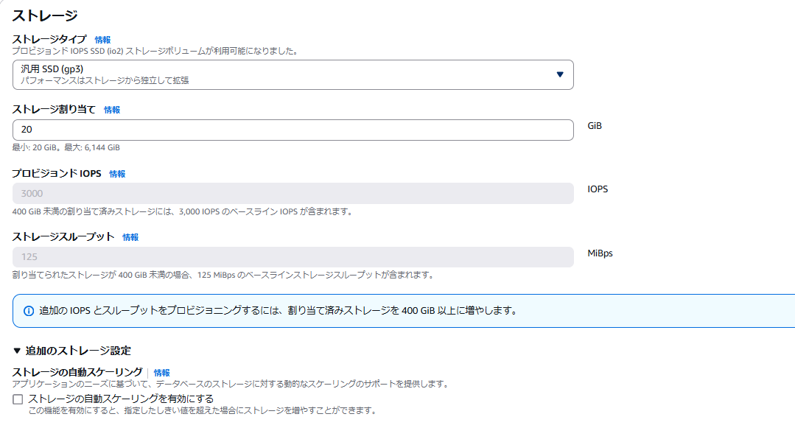

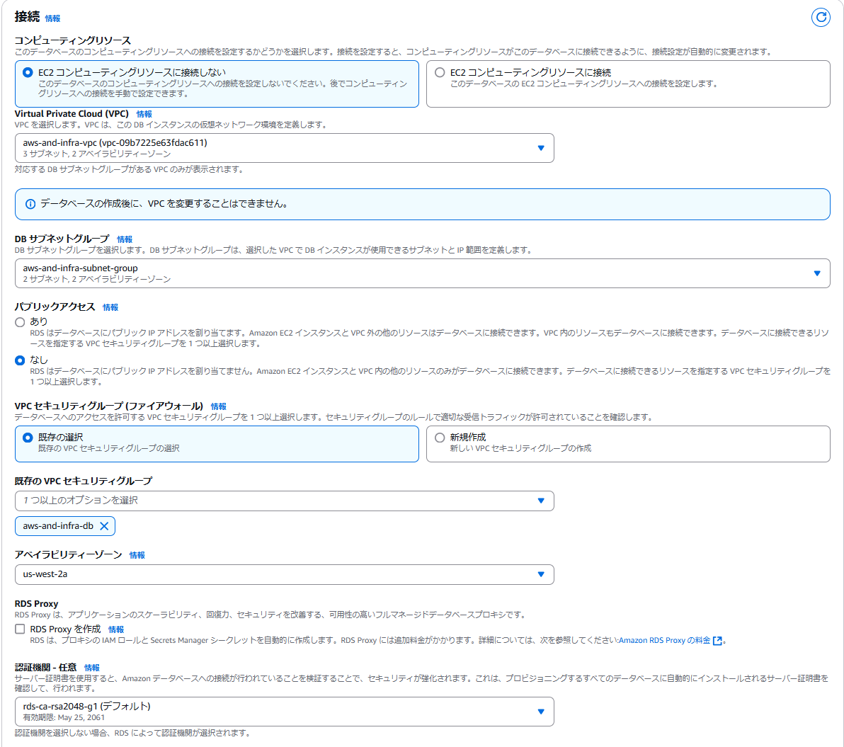

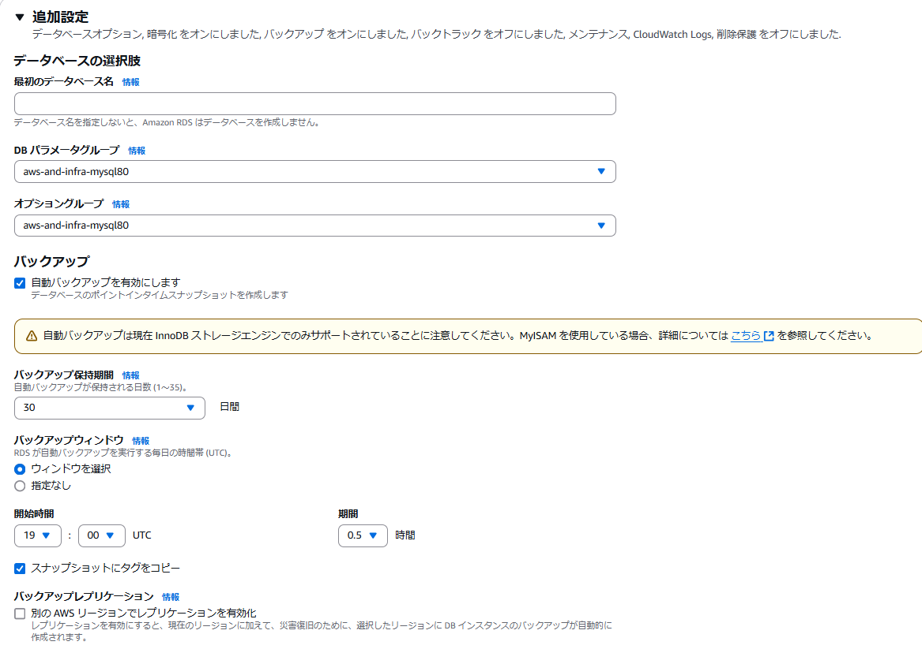

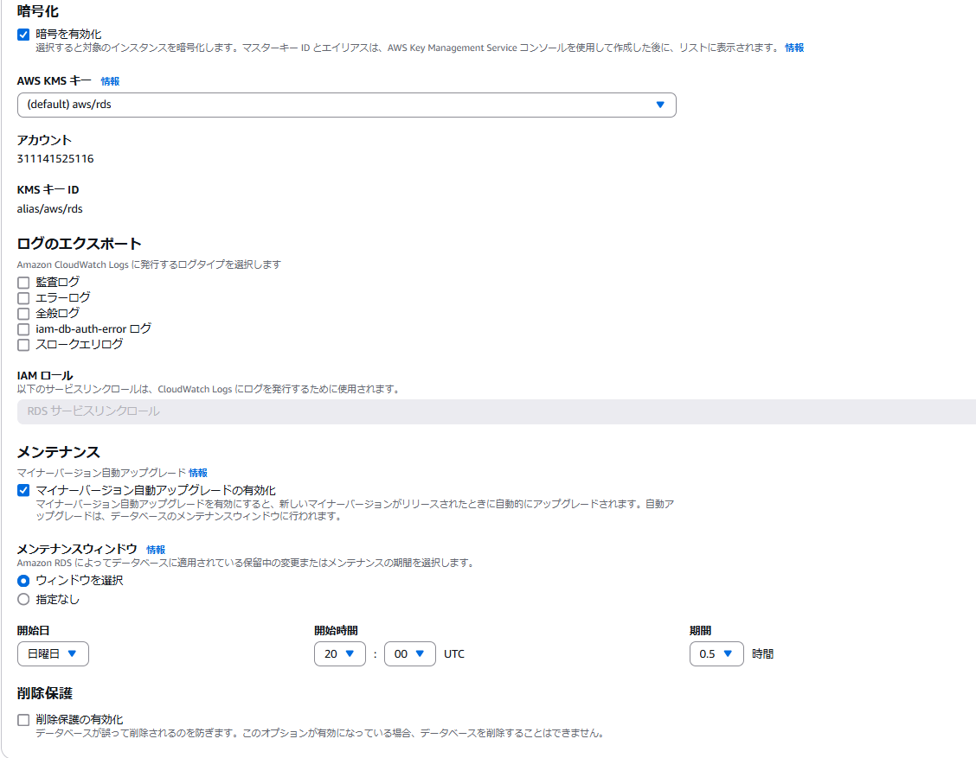

 |  |  | 下記はいったん保留
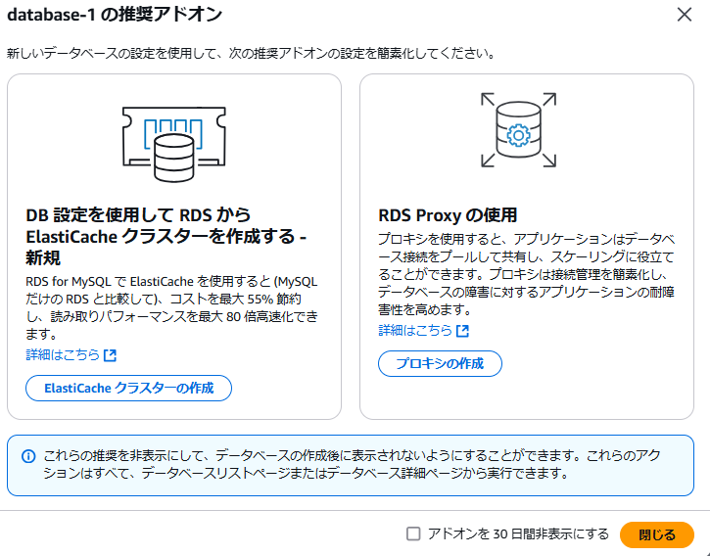

 |  | 要注意点
 |  |  | 下記項目に間違いがある場合は接続不可となる
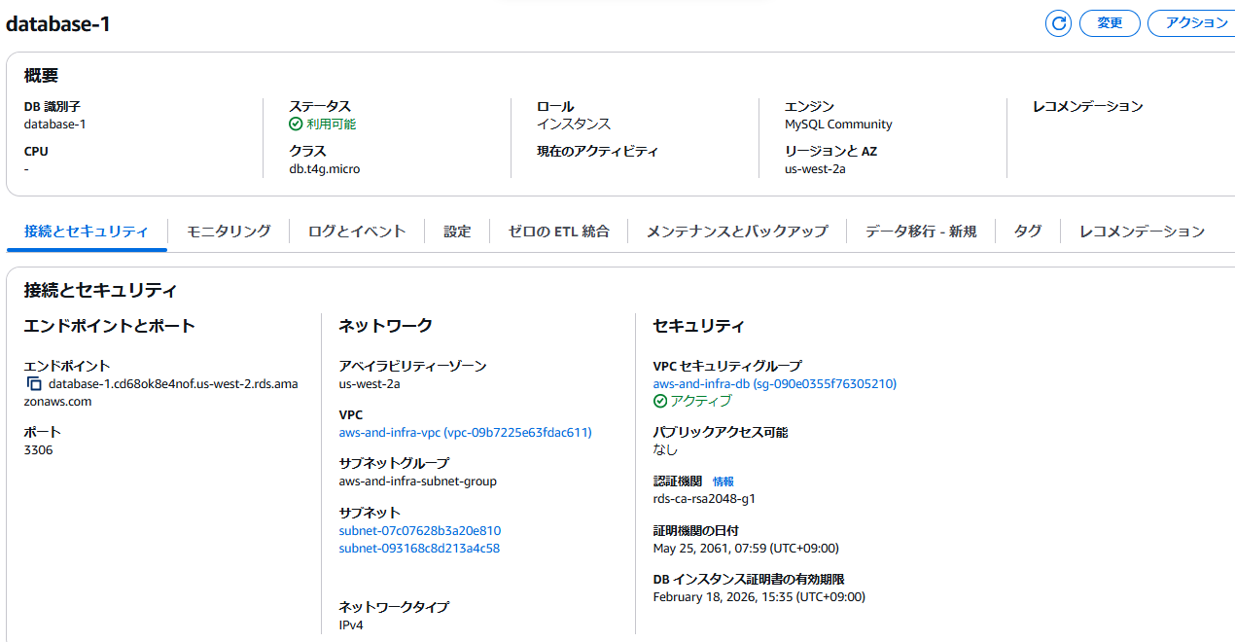

手動で作成したスナップショットは、RDSを削除しても残り料金が発生するので注意

3．RDSへの接続
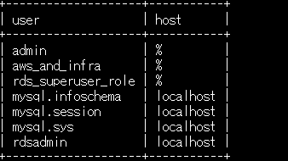
3．RDSへの接続
 |  | Webサーバーから、RDSに接続して操作する。
 |  | ※先にWebサーバー（EC2インスタンス）の構築が必要

 | 1．WebサーバーにMySQLをインストール
 |  | WebサーバーでMySQLコマンドが実行可能にする。
 |  |  | sudo yum -y install mysql

 | 2．Webサーバ上のMySQLから、RDSに接続
 |  | mysql -h [エンドポイント] -u [ユーザID] -p
 |  | ・エンドポイント： |  |  | database-1.cd68ok8e4nof.us-west-2.rds.amazonaws.com
 |  |  | mysql -h database-1.cd68ok8e4nof.us-west-2.rds.amazonaws.com -u admin -p

 | 3．DB定義
 |  | 1．DB CREATE
 |  |  | CREATE DATABASE aws_and_infra DEFAULT CHARACTER SET utf8 COLLATE utf8_general_ci;

 |  |  | SHOW DATABASES;
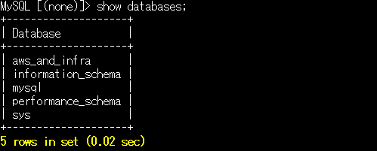

 |  | 2．DB操作権限をもつユーザを追加
 |  |  | ⇒Webシステムからこのユーザで操作
 |  |  | ユーザ作成：aws_and_infra
 |  |  |  | CREATE USER 'aws_and_infra'@'%' IDENTIFIED BY 'password';
 |  |  | データベースの操作権限付与（DB「aws_and_infra」のすべてのテーブルの捜査権限付与）
 |  |  |  | GRANT ALL ON aws_and_infra.* TO 'aws_and_infra'@'%';
 |  |  | 反映
 |  |  |  | FLUSH PRIVILEGES;
 |  |  | 確認
 |  |  |  | SELECT user, host FROM mysql.user;

